T.CONTENT
 | 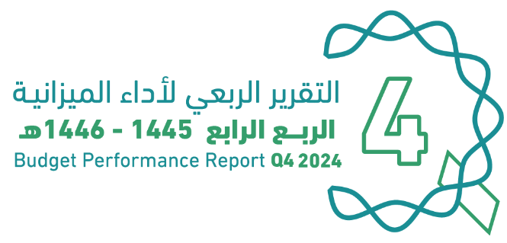
العنوان | Subject
مقدمة | INTRODUCTION
الميزانيـــــة العامـــــة للدولــــــة للسنة المالية 1446/1445هـ (2024م) | The Government Budget For FY 2024
الملخص التنفيذي لأداء الميزانيـــــة العامـــــة للدولــــــة حتى الربع الرابع من السنة المالية 1446/1445هـ (2024م) | Summary of Q4 Performance
الإيرادات | Revenues
المصروفات | Expenditures
التمويل | Financing
رصيد الاحتياطي العام للدولة والحساب الجاري حتى الربع الرابع من السنة المالية 1446/1445هـ (2024م) | Government Reserve and Current Account Until Q4 of FY 2024
الدين العام | Public Debt
ملحق تعريف البنود | Appendix on the Definition

GOV.BUD
 |  |  |  | 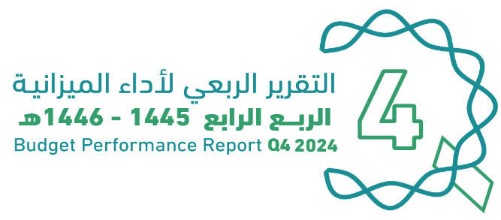
الميزانية العامة للدولة |  |  |  |  | The Government Budget for FY 2024
للسنة المالية 1445/ 1446هـ (2024م)
(مليون ريال) |  |  |  |  | (SAR Million)
البيان | FY 2023 Budget | FY 2023 Actual | FY 2024 Budget | FY 2024 Actual | Items
 | ميزانية السنة المالية 1445/1444هـ (2023م) | النتائج الفعلية لميزانية السنة المالية 1445/1444هـ (2023م) | ميزانية السنة المالية 1446/1445هـ (2024م) | النتائج الفعلية لميزانية السنة المالية 1446/1445هـ (2024م)
إجمالي الإيرادات | 1,130,000 | 1,212,290 | 1,172,000 | 1,259,095 | Total Revenues
إجمالي المصروفات | 1,114,000 | 1,293,236 | 1,251,000 | 1,374,720 | Total Expenditures
(الفائض/ (العجز | 16,000 | (80,946) | (79,000) | (115,625) | Surplus/(Deficit)

Summary


الملخص التنفيذي |  | Summary of Q4 Performance
النتائج الفعلية لأداء الميزانية للربع الرابع من السنة المالية 1445/ 1446هـ (2024م) |  | Actual performance in Q4 of FY 2024
(مليون ريال) |  | (SAR Million)
Revenues
Expenditures
Surplus/(Deficit)
 | #REF!
الإيرادات | 302,862
النفقات | 360,524
الفائض/ (العجز) | -57,662

الإيرادات
المصروفات
الفائض/ (العجز)

أداء الميزانية العامة للدولة للربع الرابع من السنة المالية الحالية 1445/ 1446هـ (2024م) | Quarterly Budget Performance Report of FY 2024 Q4 (1445/1446 H)

 |  | Summary Until Q4 Performance
النتائج الفعلية لأداء الميزانية حتى الربع الرابع من السنة المالية 1446/1445هـ (2024م) |  | Actual performance Until Q4 of FY 2024
(مليون ريال) |  | (SAR Million)

 | #REF!
الإيرادات | 1,259,095
النفقات | 1,374,720
الفائض/ (العجز) | (115,625)

الإيرادات
المصروفات
الفائض/ (العجز)

Revenues
Expenditures
Surplus/(Deficit)

أداء الميزانية العامة للدولة للربع الرابع من السنة المالية الحالية 1445/ 1446هـ (2024م) | Quarterly Budget Performance Report of FY 2024 Q4 (1445/1446 H)

Revenues
 |  |  |  |  |  | 
الإيرادات |  |  |  |  |  | Revenues
الإيرادات الفعلية حتى الربع الرابع من السنة المالية 1445/ 1446هـ (2024م) |  |  |  |  |  | Actual revenues Until Q4 of FY 2024
(مليون ريال) |  |  |  |  |  | (SAR Million)
الإيرادات* | Total | Q4 | Q3 | Q2 | Q1 | Revenues*
 |  | 2024 | 2024 | 2024 | 2024
الإيرادات النفطية | 756,624 | 170,847 | 190,866 | 212,990 | 181,922 | Oil Revenues
الضرائب على الدخل والأرباح والمكاسب الرأسمالية | 31,576 | 6,166 | 6,014 | 12,850 | 6,545 | Taxes on Income, Profit and Capital Gains
الضرائب على السلع والخدمات | 288,809 | 74,838 | 73,943 | 70,125 | 69,903 | Taxes on Goods and Services
الضرائب على التجارة والمعاملات الدولية | 24,499 | 7,643 | 5,364 | 5,458 | 6,033 | Taxes on International Trade and Transactions
ضرائب أخرى | 35,646 | 2,138 | 5,311 | 24,507 | 3,690 | Other Taxes
الإيرادات الأخرى | 121,942 | 41,230 | 27,710 | 27,662 | 25,341 | Other Revenues
الإيرادات غير النفطية | 502,471 | 132,015 | 118,342 | 140,602 | 111,512 | Non-oil Revenues
الإجمالي | 1,259,095 | 302,862 | 309,208 | 353,592 | 293,433 | Total
*تم تقريب الأرقام لأقرب فاصلة عشرية

الإيرادات الفعلية للربع الرابع من السنة المالية 1445/ 1446هـ (2024م) |  |  |  |  | Actual revenues in Q4 of FY 2024 Vs. Q4 of FY 2023
مقارنة بالفترة المماثلة من العام السابق
(مليون ريال) |  |  |  |  | (SAR Million)
الإيرادات* |  | Change | Q4 | Q4 | Revenues*
 |  | % | 2024 | 2023
الإيرادات النفطية |  | -31% | 170,847 | 249,211 | Oil Revenues
الضرائب على الدخل والأرباح والمكاسب الرأسمالية |  | -6% | 6,166 | 6,560 | Taxes on Income, Profit and Capital Gains
الضرائب على السلع والخدمات |  | 19% | 74,838 | 63,001 | Taxes on Goods and Services
الضرائب على التجارة والمعاملات الدولية |  | 34% | 7,643 | 5,703 | Taxes on International Trade and Transactions
ضرائب أخرى |  | -39% | 2,138 | 3,478 | Other Taxes
الإيرادات الأخرى |  | 37% | 41,230 | 30,030 | Other Revenues
الإيرادات غير النفطية |  | 21% | 132,015 | 108,773 | Non-oil Revenues
الإجمالـــــــــــي |  | -15% | 302,862 | 357,984 | Total
*تم تقريب الأرقام لأقرب فاصلة عشرية
* تعريف البنود في الملحق المرفق بنهاية التقرير |  |  |  |  | * Definitions are provided in the Annex at the end of the report

الإيرادات الفعلية حتى الربع الرابع من السنة المالية 1446/1445هـ (2024م) |  |  |  |  | Actual revenues Until Q4 of FY 2023 Vs.Until Q4 of FY 2024
مقارنة بالفترة المماثلة من العام السابق
(مليون ريال) |  |  |  |  | (SAR Million)
الإيرادات* |  | Change | Until Q4 | Until Q4 | Revenues*
 |  | % | 2024 | 2023
الإيرادات النفطية |  | 0.3% | 756,624 | 754,562 | Oil Revenues
الضرائب على الدخل والأرباح والمكاسب الرأسمالية |  | -18% | 31,576 | 38,638 | Taxes on Income, Profit and Capital Gains
الضرائب على السلع والخدمات |  | 10% | 288,809 | 262,476 | Taxes on Goods and Services
الضرائب على التجارة والمعاملات الدولية |  | 11% | 24,499 | 22,149 | Taxes on International Trade and Transactions
ضرائب أخرى |  | 7% | 35,646 | 33,374 | Other Taxes
الإيرادات الأخرى |  | 21% | 121,942 | 101,091 | Other Revenues
الإيرادات غير النفطية |  | 10% | 502,471 | 457,728 | Non-oil Revenues
الإجمالـــــــــــي |  | 4% | 1,259,095 | 1,212,290 | Total
*تم تقريب الأرقام لأقرب فاصلة عشرية
* تعريف البنود في الملحق المرفق بنهاية التقرير |  |  |  |  | * Definitions are provided in the Annex at the end of the report
أداء الميزانية العامة للدولة للربع الرابع من السنة المالية الحالية 1445/ 1446هـ (2024م) |  |  |  |  | Quarterly Budget Performance Report of FY 2024 Q4 (1445/1446 H)

Gov.Reserve
 |  | 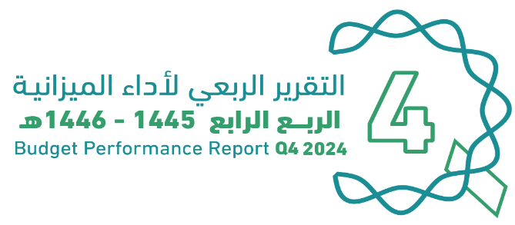
رصيد الاحتياطي العام للدولة والحساب الجاري |  | Government Reserve and Current Account
حتى الربع الرابع من السنة المالية 1445/ 1446هـ (2024م) |  | Until Q4 of FY 2024
(مليون ريال) |  | (SAR Million)
رصيد الاحتياطي العام للدولة
Government Reserve
الرصيد آخر الفترة | 390,036 | End of Period Balance
الحساب الجاري للسنة المالية 2024م
Current Account of FY 2024
الرصيد آخر الفترة | 43,017 | End of Period Balance
*تم تقريب الأرقام لأقرب فاصلة عشرية

أداء الميزانية العامة للدولة للربع الرابع من السنة المالية الحالية 1445/ 1446هـ (2024م) |  | Quarterly Budget Performance Report of FY 2024 Q4 (1445/ 1446 H)

Debt
 |  |  |  | 
الديــــن العــــام |  |  |  |  | Public Debt
الدين العام حتى الربع الرابع للسنة المالية 1445/ 1446هـ (2024م) |  |  |  |  | Public debt Until Q4 of FY 2024
(مليون ريال) |  |  |  |  | (SAR Million)
الدين العام | البيان | الدين الداخلي | الدين الخارجي | Item | Public Debt
 |  | Domestic Debt | External Debt
 | الرصيد أول الفترة | 1,050,282 |  | Beginning of Period Balance
 |  | 644,405 | 405,877
 | الإصدارات أو الاقتراض | 167,681 | 77,185 | Issuances or Borrowings
 | سداد أصل الدين | 73,834 | 5,397 | Principal Repayment
 | إطفاء سندات حكومية | 0 | 0 | Amortization of Government Bonds
 | الرصيد آخر الفترة | 738,252 | 477,666 | End of Period Balance
 |  | 1,215,918
*تم تقريب الأرقام لأقرب فاصلة عشرية

أداء الميزانية العامة للدولة للربع الرابع من السنة المالية الحالية 1445/ 1446هـ (2024م) |  |  |  |  | Quarterly Budget Performance Report of FY 2024 Q4 (1445/ 1446 H)

